㉓会議室搬入出等
23
会議室搬入出等申請書
 |  |  |  |  |  |  |  |  |  |  |  |  |  |  |  |  |  |  |  | Ver. 2023.4.1
 |  |  |  |  |  |  |  |  |  |  |  |  |  |  |  | 管理No.
 |  |  |  |  |  |  |  |  |  |  |  | 搬入開始日の2週間前までにご提出願います
 |  |  |  |  |  |  |  |  |  |  |  |  | 20 |  | 年 |  | 月 | 日 | 提出
 | 愛知国際会議展示場株式会社 宛て |  |  |  |  |  | 申込者 | 社名・団体名
 |  |  |  |  |  |  |  | 担当者名
 |  |  |  |  |  |  |  | 催物名

1 |  | 利用期間 | 月 | 日 |  | ： |  | ～ |  | 月 |  | 日 |  | ： |  | 場所 |  | ロ |  | 会
 |  | 車種・特徴 |  |  | 車番 |  |  |  |  |  | 会社名 |  |  |  |  |  | 担当者
 |  | 目的・備考 |  |  |  |  |  |  |  |  |  |  |  |  |  | 連絡先
2 |  | 利用期間 | 月 | 日 |  | ： |  | ～ |  | 月 |  | 日 |  | ： |  | 場所 |  | ロ |  | 会
 |  | 車種・特徴 |  |  | 車番 |  |  |  |  |  | 会社名 |  |  |  |  |  | 担当者
 |  | 目的・備考 |  |  |  |  |  |  |  |  |  |  |  |  |  | 連絡先
3 |  | 利用期間 | 月 | 日 |  | ： |  | ～ |  | 月 |  | 日 |  | ： |  | 場所 |  | ロ |  | 会
 |  | 車種・特徴 |  |  | 車番 |  |  |  |  |  | 会社名 |  |  |  |  |  | 担当者
 |  | 目的・備考 |  |  |  |  |  |  |  |  |  |  |  |  |  | 連絡先
4 |  | 利用期間 | 月 | 日 |  | ： |  | ～ |  | 月 |  | 日 |  | ： |  | 場所 |  | ロ |  | 会
 |  | 車種・特徴 |  |  | 車番 |  |  |  |  |  | 会社名 |  |  |  |  |  | 担当者
 |  | 目的・備考 |  |  |  |  |  |  |  |  |  |  |  |  |  | 連絡先
5 |  | 利用期間 | 月 | 日 |  | ： |  | ～ |  | 月 |  | 日 |  | ： |  | 場所 |  | ロ |  | 会
 |  | 車種・特徴 |  |  | 車番 |  |  |  |  |  | 会社名 |  |  |  |  |  | 担当者
 |  | 目的・備考 |  |  |  |  |  |  |  |  |  |  |  |  |  | 連絡先
6 |  | 利用期間 | 月 | 日 |  | ： |  | ～ |  | 月 |  | 日 |  | ： |  | 場所 |  | ロ |  | 会
 |  | 車種・特徴 |  |  | 車番 |  |  |  |  |  | 会社名 |  |  |  |  |  | 担当者
 |  | 目的・備考 |  |  |  |  |  |  |  |  |  |  |  |  |  | 連絡先
ロ=メインエントランス前ロータリー一時停車場所、会=会議室搬入口
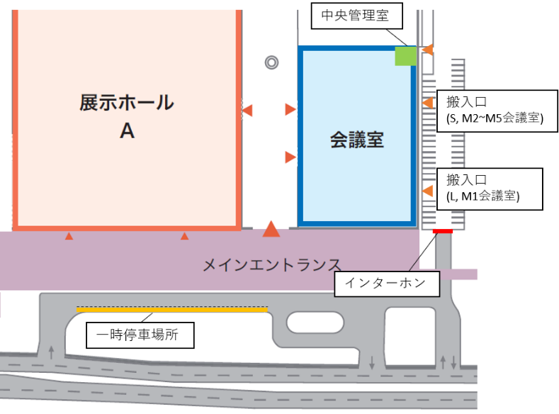
注意事項
1. 本申請書は、原則会議室利用者のみ適用します。
2. メインエントランス前ロータリーご利用の場合は、他の
施設利用者へのご配慮をお願いします。
3. 会議室搬入口は管理用駐車場の中にあり、管理用
駐車場は共用となるため、安全に十分ご注意ください。
4. メインエントランス前ロータリー、会議室搬入口に段差
があるため、台車等で搬入の場合はご注意ください。
5. 搬入口解錠時は、関係者確認を行ってください。
6. 本申請書は、可否欄に記入のないものは無効です。

受付欄
施設管理部 |  |  |  |  |  |  |  |  | 運営部長 |  |  |  | 運営担当 |  |  |  | 許可の可否
 |  |  |  |  |  |  |  |  |  |  |  |  |  |  |  |  | 可 ・ 否

